g2-8
Une minorité de ménages ont reçu des aides publiques pour l’installation de technologies énergétiques à faibles émissions
Pourcentage de ménages qui ont reçu des aides publiques pour l’installation de technologies énergétiques à faibles émissions

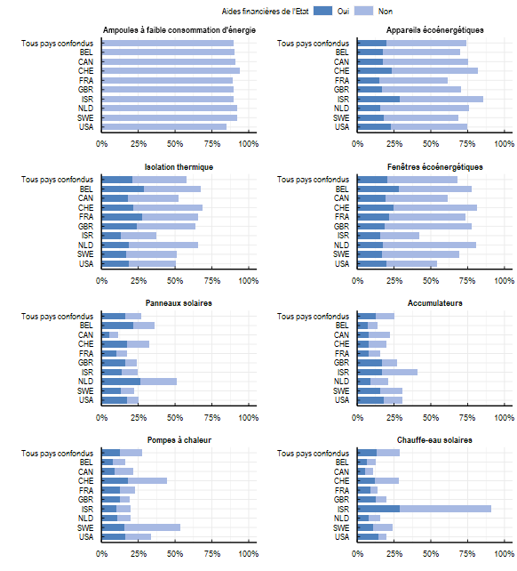

Note: La question posée aux répondants était la suivante : "Avez-vous installé certains des éléments suivants dans votre résidence principale au cours des dix dernières années ?" Pour chaque élément que les répondants avaient installé, la question suivante était : "Les aides financières de l’État (p. ex. les subventions, les prêts à taux d’intérêt préférentiels, l’exonération fiscale) vous ont-elles incité(e) à installer certains des éléments suivants dans votre résidence ?" Les tailles d'échantillons pour chaque élément sont les suivantes : Accumulateur: 3996, Ampoules à faible consommation d'énergie: 7858, Appareils écoénergétiques: 6826, Chauffe-eau solaire: 4535, Fenêtres écoénergétiques: 6317, Isolation thermique: 5326, Panneaux solaires pour produire de l'électricité: 4792, Pompes à chaleur: 4353
Source: OCDE (2022), Enquête de l’OCDE sur les politiques de l’environnement et l’évolution des comportements individuels

Pays | Equipement | Aides Financières De L'etat | Installé
Tous pays confondus | Accumulateurs | Non | 0.13
Tous pays confondus | Accumulateurs | Oui | 0.13
Tous pays confondus | Ampoules à faible consommation d'énergie | Non | 0.90
Tous pays confondus | Appareils écoénergétiques | Non | 0.54
Tous pays confondus | Appareils écoénergétiques | Oui | 0.20
Tous pays confondus | Chauffe-eau solaires | Non | 0.16
Tous pays confondus | Chauffe-eau solaires | Oui | 0.13
Tous pays confondus | Fenêtres écoénergétiques | Non | 0.48
Tous pays confondus | Fenêtres écoénergétiques | Oui | 0.20
Tous pays confondus | Isolation thermique | Non | 0.37
Tous pays confondus | Isolation thermique | Oui | 0.21
Tous pays confondus | Panneaux solaires | Non | 0.11
Tous pays confondus | Panneaux solaires | Oui | 0.16
Tous pays confondus | Pompes à chaleur | Non | 0.15
Tous pays confondus | Pompes à chaleur | Oui | 0.13
BEL | Accumulateurs | Non | 0.06
BEL | Accumulateurs | Oui | 0.07
BEL | Ampoules à faible consommation d'énergie | Non | 0.91
BEL | Appareils écoénergétiques | Non | 0.53
BEL | Appareils écoénergétiques | Oui | 0.18
BEL | Chauffe-eau solaires | Non | 0.06
BEL | Chauffe-eau solaires | Oui | 0.06
BEL | Fenêtres écoénergétiques | Non | 0.49
BEL | Fenêtres écoénergétiques | Oui | 0.28
BEL | Isolation thermique | Non | 0.39
BEL | Isolation thermique | Oui | 0.29
BEL | Panneaux solaires | Non | 0.14
BEL | Panneaux solaires | Oui | 0.22
BEL | Pompes à chaleur | Non | 0.08
BEL | Pompes à chaleur | Oui | 0.08
CAN | Accumulateurs | Non | 0.14
CAN | Accumulateurs | Oui | 0.08
CAN | Ampoules à faible consommation d'énergie | Non | 0.91
CAN | Appareils écoénergétiques | Non | 0.58
CAN | Appareils écoénergétiques | Oui | 0.18
CAN | Chauffe-eau solaires | Non | 0.05
CAN | Chauffe-eau solaires | Oui | 0.06
CAN | Fenêtres écoénergétiques | Non | 0.42
CAN | Fenêtres écoénergétiques | Oui | 0.19
CAN | Isolation thermique | Non | 0.34
CAN | Isolation thermique | Oui | 0.18
CAN | Panneaux solaires | Non | 0.06
CAN | Panneaux solaires | Oui | 0.05
CAN | Pompes à chaleur | Non | 0.12
CAN | Pompes à chaleur | Oui | 0.09
CHE | Accumulateurs | Non | 0.12
CHE | Accumulateurs | Oui | 0.08
CHE | Ampoules à faible consommation d'énergie | Non | 0.94
CHE | Appareils écoénergétiques | Non | 0.58
CHE | Appareils écoénergétiques | Oui | 0.24
CHE | Chauffe-eau solaires | Non | 0.16
CHE | Chauffe-eau solaires | Oui | 0.12
CHE | Fenêtres écoénergétiques | Non | 0.57
CHE | Fenêtres écoénergétiques | Oui | 0.24
CHE | Isolation thermique | Non | 0.47
CHE | Isolation thermique | Oui | 0.22
CHE | Panneaux solaires | Non | 0.15
CHE | Panneaux solaires | Oui | 0.18
CHE | Pompes à chaleur | Non | 0.26
CHE | Pompes à chaleur | Oui | 0.18
FRA | Accumulateurs | Non | 0.08
FRA | Accumulateurs | Oui | 0.08
FRA | Ampoules à faible consommation d'énergie | Non | 0.89
FRA | Appareils écoénergétiques | Non | 0.47
FRA | Appareils écoénergétiques | Oui | 0.15
FRA | Chauffe-eau solaires | Non | 0.05
FRA | Chauffe-eau solaires | Oui | 0.09
FRA | Fenêtres écoénergétiques | Non | 0.52
FRA | Fenêtres écoénergétiques | Oui | 0.21
FRA | Isolation thermique | Non | 0.39
FRA | Isolation thermique | Oui | 0.27
FRA | Panneaux solaires | Non | 0.07
FRA | Panneaux solaires | Oui | 0.10
FRA | Pompes à chaleur | Non | 0.10
FRA | Pompes à chaleur | Oui | 0.13
GBR | Accumulateurs | Non | 0.10
GBR | Accumulateurs | Oui | 0.17
GBR | Ampoules à faible consommation d'énergie | Non | 0.90
GBR | Appareils écoénergétiques | Non | 0.54
GBR | Appareils écoénergétiques | Oui | 0.17
GBR | Chauffe-eau solaires | Non | 0.07
GBR | Chauffe-eau solaires | Oui | 0.13
GBR | Fenêtres écoénergétiques | Non | 0.59
GBR | Fenêtres écoénergétiques | Oui | 0.18
GBR | Isolation thermique | Non | 0.40
GBR | Isolation thermique | Oui | 0.24
GBR | Panneaux solaires | Non | 0.08
GBR | Panneaux solaires | Oui | 0.16
GBR | Pompes à chaleur | Non | 0.07
GBR | Pompes à chaleur | Oui | 0.12
ISR | Accumulateurs | Non | 0.24
ISR | Accumulateurs | Oui | 0.17
ISR | Ampoules à faible consommation d'énergie | Non | 0.90
ISR | Appareils écoénergétiques | Non | 0.57
ISR | Appareils écoénergétiques | Oui | 0.29
ISR | Chauffe-eau solaires | Non | 0.62
ISR | Chauffe-eau solaires | Oui | 0.29
ISR | Fenêtres écoénergétiques | Non | 0.27
ISR | Fenêtres écoénergétiques | Oui | 0.16
ISR | Isolation thermique | Non | 0.24
ISR | Isolation thermique | Oui | 0.13
ISR | Panneaux solaires | Non | 0.11
ISR | Panneaux solaires | Oui | 0.14
ISR | Pompes à chaleur | Non | 0.10
ISR | Pompes à chaleur | Oui | 0.10
NLD | Accumulateurs | Non | 0.12
NLD | Accumulateurs | Oui | 0.09
NLD | Ampoules à faible consommation d'énergie | Non | 0.92
NLD | Appareils écoénergétiques | Non | 0.61
NLD | Appareils écoénergétiques | Oui | 0.16
NLD | Chauffe-eau solaires | Non | 0.08
NLD | Chauffe-eau solaires | Oui | 0.08
NLD | Fenêtres écoénergétiques | Non | 0.63
NLD | Fenêtres écoénergétiques | Oui | 0.18
NLD | Isolation thermique | Non | 0.47
NLD | Isolation thermique | Oui | 0.18
NLD | Panneaux solaires | Non | 0.25
NLD | Panneaux solaires | Oui | 0.26
NLD | Pompes à chaleur | Non | 0.09
NLD | Pompes à chaleur | Oui | 0.11
SWE | Accumulateurs | Non | 0.15
SWE | Accumulateurs | Oui | 0.16
SWE | Ampoules à faible consommation d'énergie | Non | 0.92
SWE | Appareils écoénergétiques | Non | 0.50
SWE | Appareils écoénergétiques | Oui | 0.18
SWE | Chauffe-eau solaires | Non | 0.13
SWE | Chauffe-eau solaires | Oui | 0.11
SWE | Fenêtres écoénergétiques | Non | 0.52
SWE | Fenêtres écoénergétiques | Oui | 0.17
SWE | Isolation thermique | Non | 0.34
SWE | Isolation thermique | Oui | 0.17
SWE | Panneaux solaires | Non | 0.09
SWE | Panneaux solaires | Oui | 0.13
SWE | Pompes à chaleur | Non | 0.38
SWE | Pompes à chaleur | Oui | 0.16
USA | Accumulateurs | Non | 0.13
USA | Accumulateurs | Oui | 0.18
USA | Ampoules à faible consommation d'énergie | Non | 0.85
USA | Appareils écoénergétiques | Non | 0.52
USA | Appareils écoénergétiques | Oui | 0.23
USA | Chauffe-eau solaires | Non | 0.06
USA | Chauffe-eau solaires | Oui | 0.14
USA | Fenêtres écoénergétiques | Non | 0.35
USA | Fenêtres écoénergétiques | Oui | 0.20
USA | Isolation thermique | Non | 0.32
USA | Isolation thermique | Oui | 0.19
USA | Panneaux solaires | Non | 0.08
USA | Panneaux solaires | Oui | 0.17
USA | Pompes à chaleur | Non | 0.17
USA | Pompes à chaleur | Oui | 0.16

